AFZIR Implant
مقاومت کششی و برشی میلگرد کاشت شده با چسب کاشت میلگرد |  |  |  |  |  | www.afzir.com

 |  |  |  |  | 20 | fc (Mpa)=
KN | 3.60 | مقاومت کششی یا برشی اصلاح شده |  |  | 1.00 | α1=
 |  |  |  |  | 0.75 | α2=
 |  |  |  |  | 0.6 | α3=
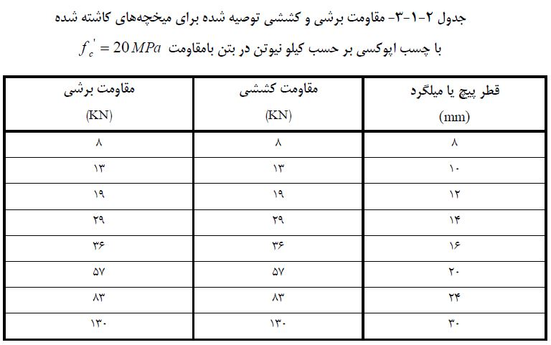

 | مقاومت برشی و کششی توصیه شده برای میلگرد کاشته شده با چسب اپوکسی بر حسب کیلو نیوتن در بتن با مقاومت fc=20MPa

 | مقاومت برشیKN | مقاومت کششیKN | قطر میلگرد

 | 8 | 8 | 8

 | محاسبه ضریب کاهش مقاومت به علت فاصله بندی |  |  |  | محاسبه ضریب کاهش مقاومت فاصله سوراخ از لبه

 | α2 | فاصله بندی سوراخ ها (mm) | قطر میلگرد |  | α3 | فاصله بندی سوراخ ها (mm) | قطر میلگرد

 | 0.75 | 40 | 8 |  | 0.65 | 40 | 8
 | 0.75 | 45 | 10 |  | 0.65 | 45 | 10
 | 0.8 | 65 | 12 |  | 0.59 | 45 | 12
 | 0.76 | 65 | 16 |  | 0.66 | 65 | 16
 | 0.87 | 125 | 20 |  | 0.87 | 125 | 20
 | 1 | 210 | 24 |  | 1 | 210 | 24
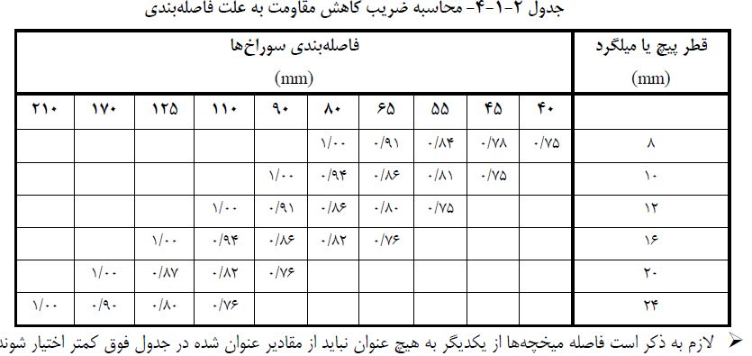
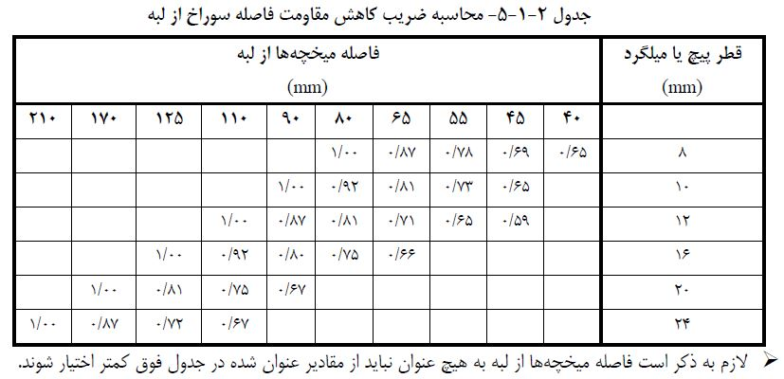

کاربر محترم ضرایب α3 وα2 را با توجه به فاصله میلگرد که در جداول امده است مشخص کنید.

 | قسمت های زرد رنگ توسط کاربر پر گردد. |  |  | قسمت های سبز توسط برنامه محاسبه می شود.

 |  | www.Afzir.com

